1.一階調撥
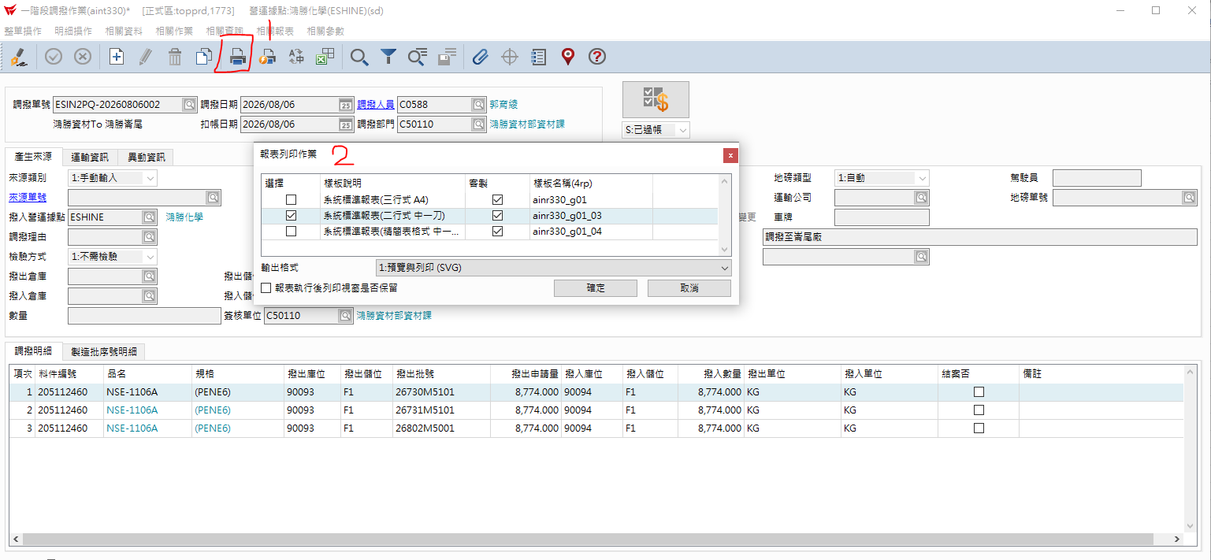
1. 按 + 新增 ，再接下拉式選擇單據別編號
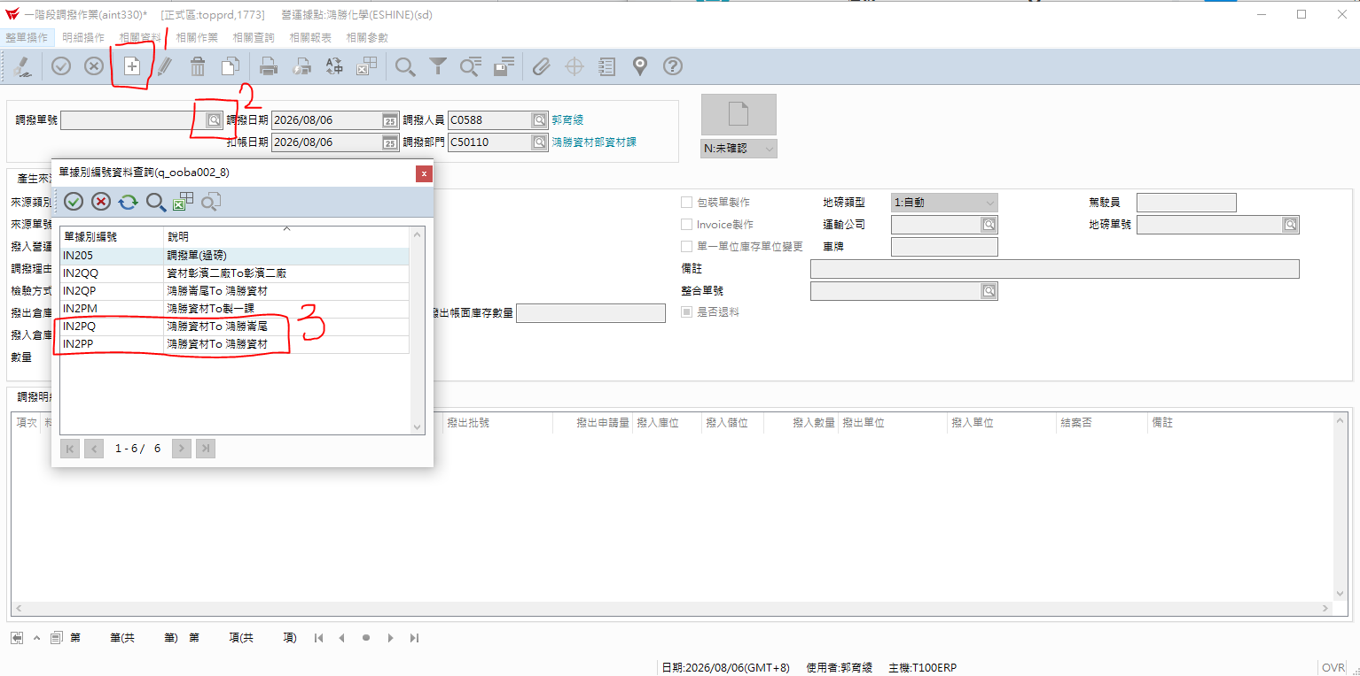

2.依倉庫人員提供調撥數量打入單身部份，如下圖打勾處KEY入。

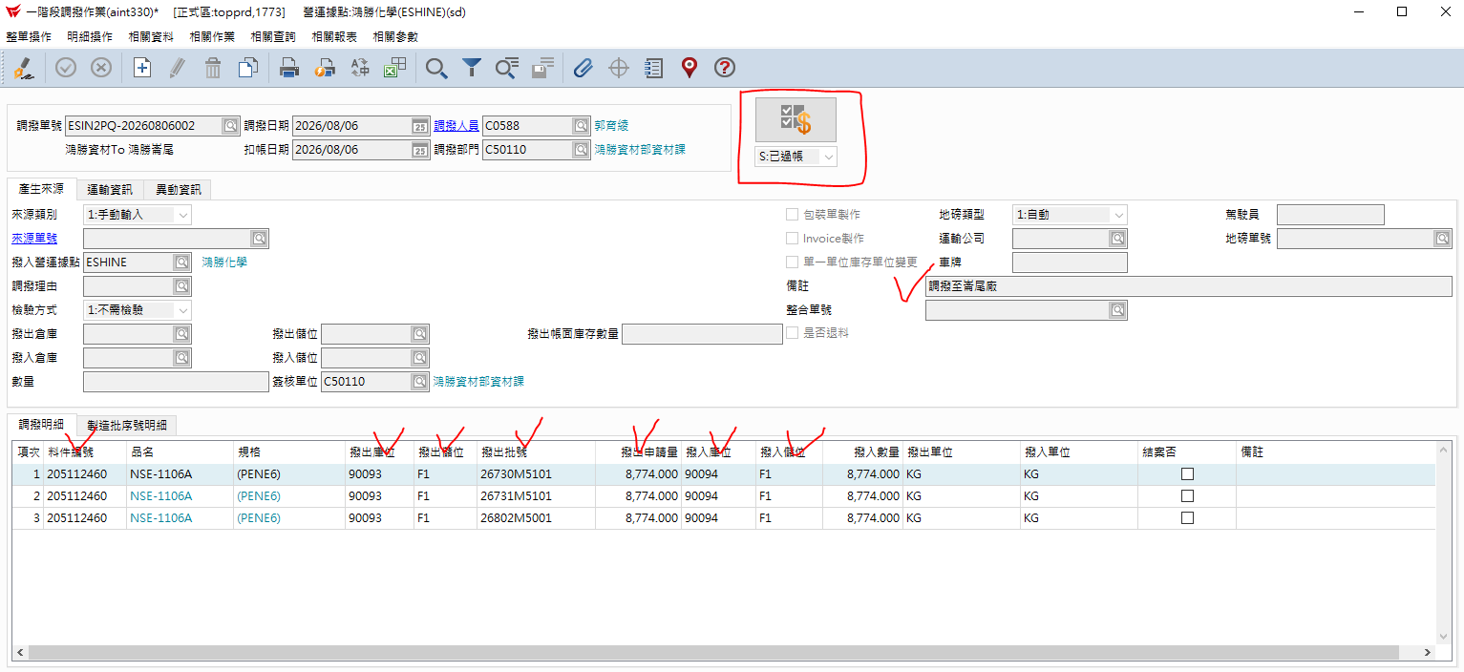

3.列印給地磅人員

2.地磅單維護
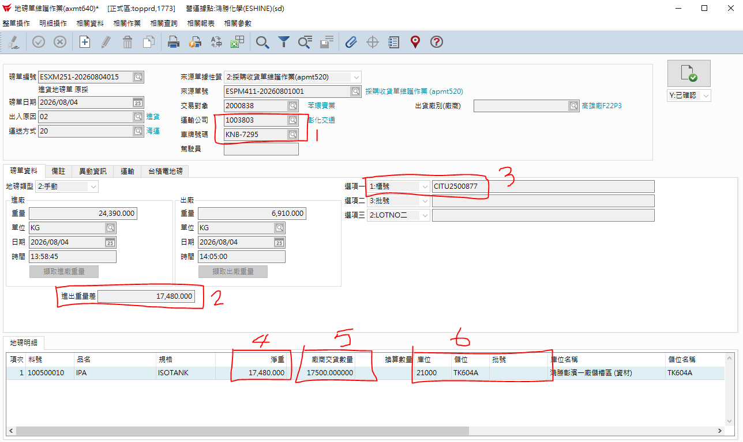
1. 按放大鏡 再按下拉式選單 選"未確認" 最後按綠色打勾鍵 R

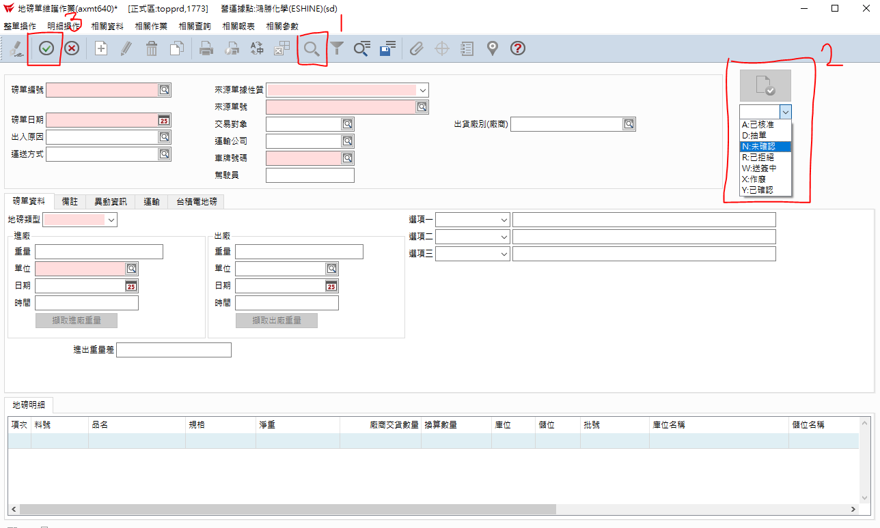

2.出貨磅單查核項目如下圖，最後再按確認。

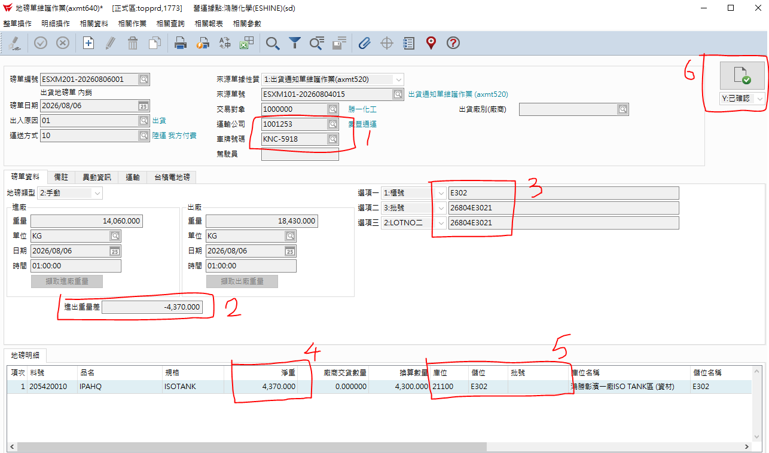

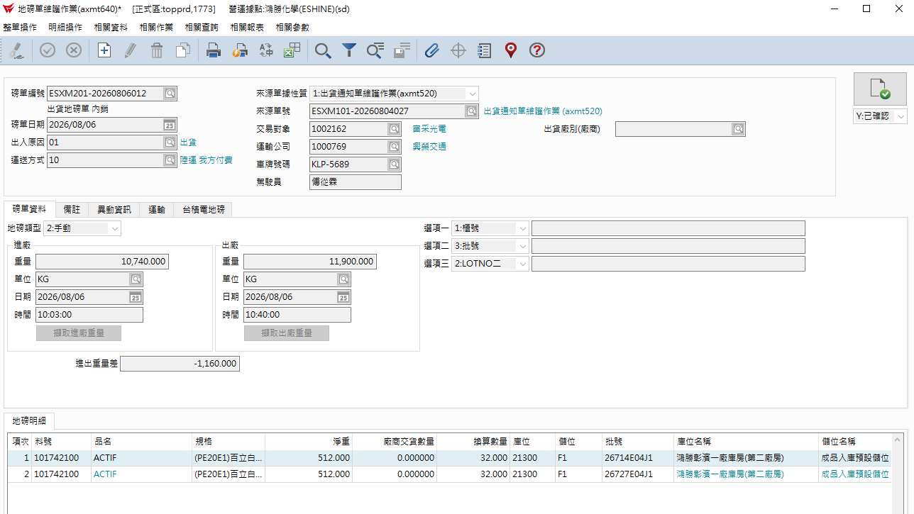

3.進貨磅單查核項目如下圖，最後再按確認。

3.出貨單維護
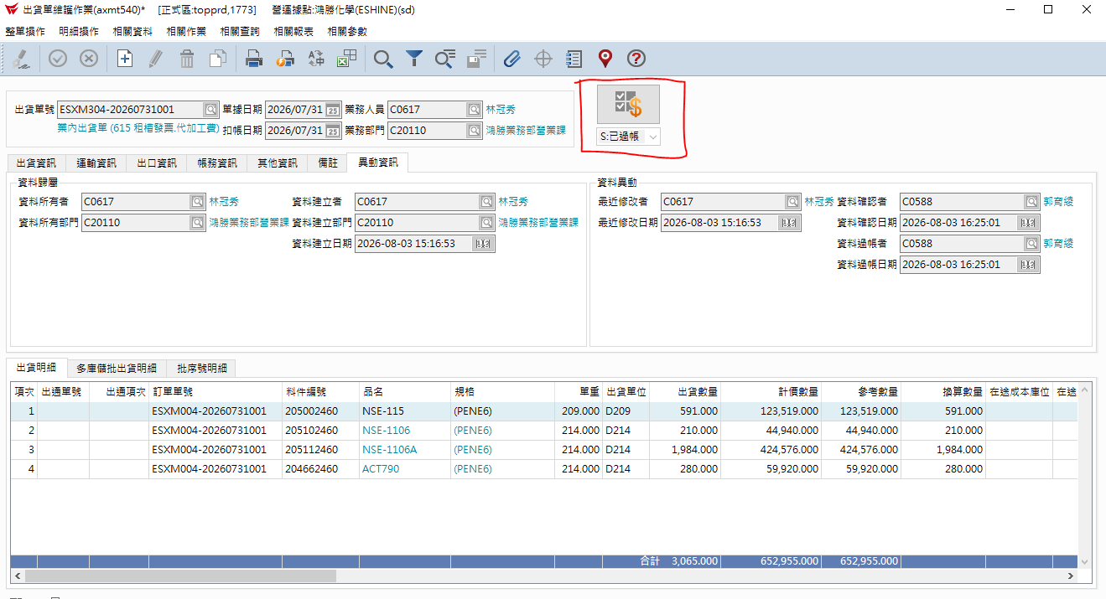
1. 按放大鏡→輸入出貨單號

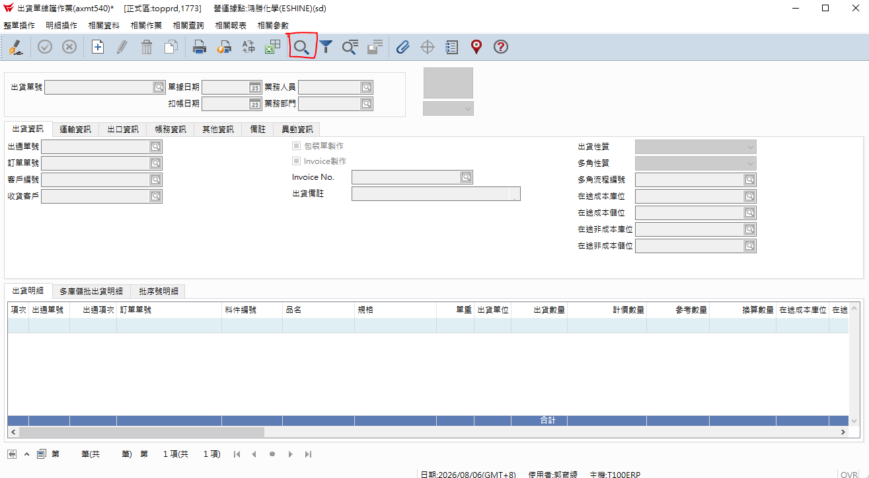

2.分別在單身的項次依序點 明細操作 多庫儲批出貨維護

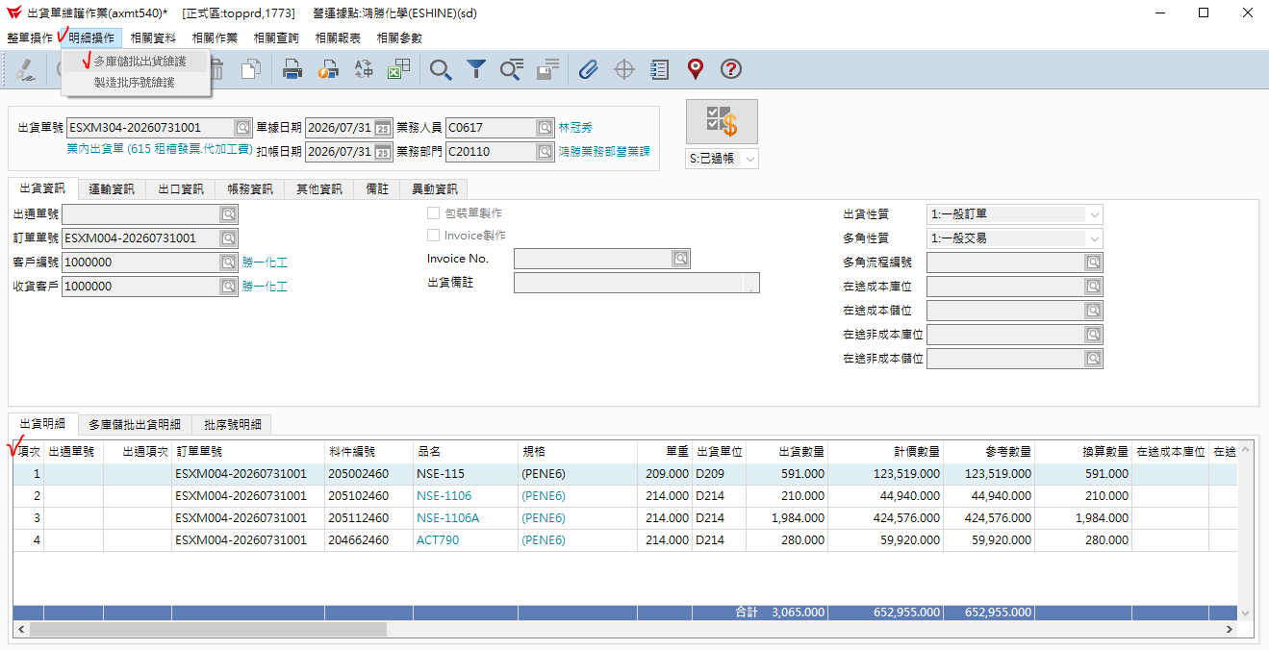

3.進入多庫批維護 在單身庫位21301 依交易單位現有庫存量的數量填入 出貨數量。如下圖4
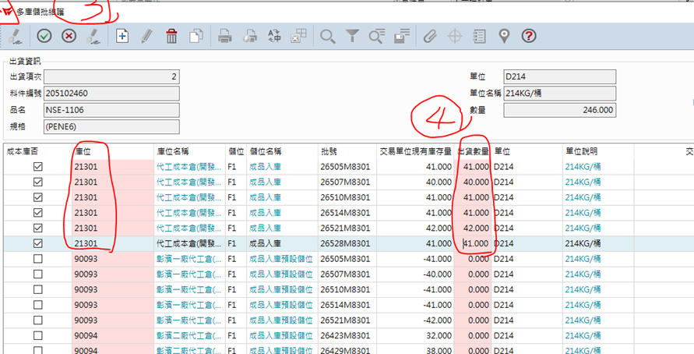

4.最後按過帳即完成

4.雜項庫存收料
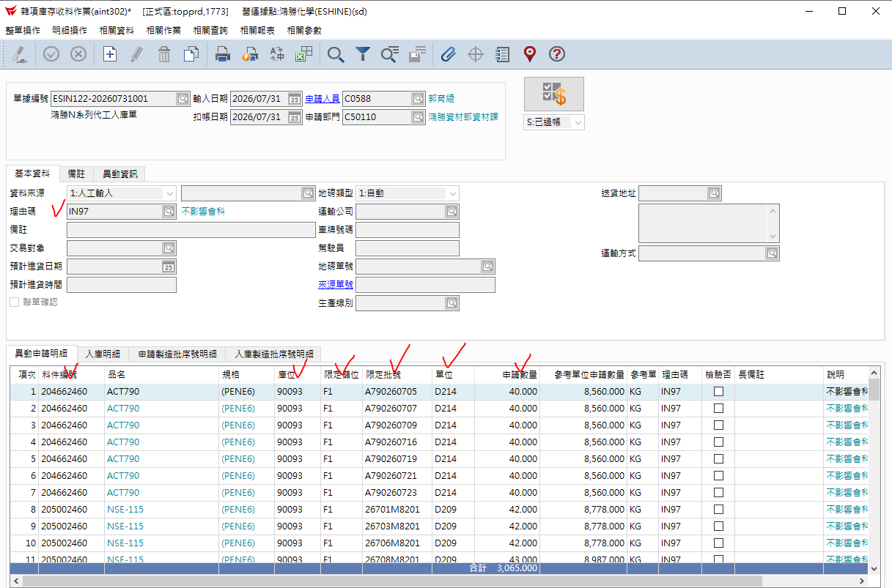
目的，將庫位21301的N系列 做 雜收入庫
1. 按 + 新增 ，再接下拉式選擇單據別編號
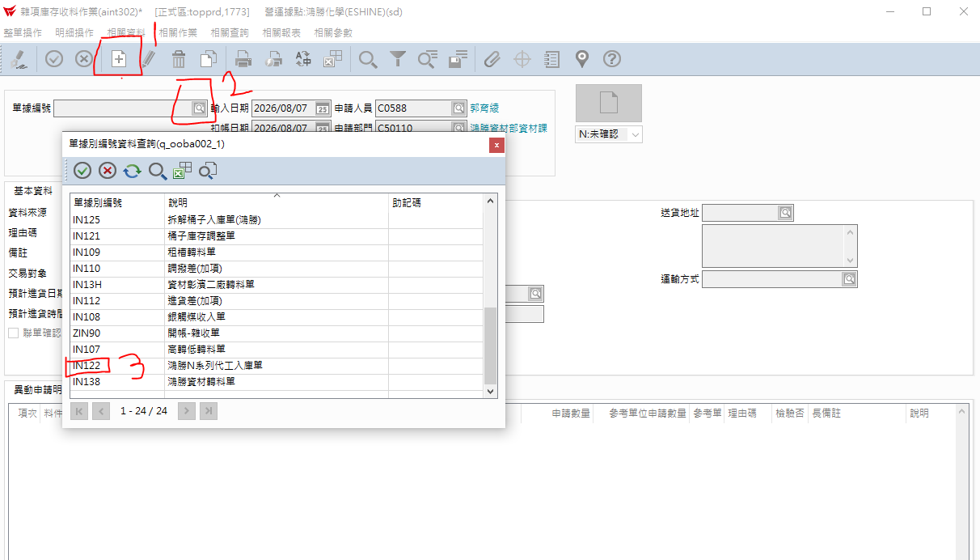

2.依數量打入單身部份，如下圖打勾處KEY入。

7.雜發
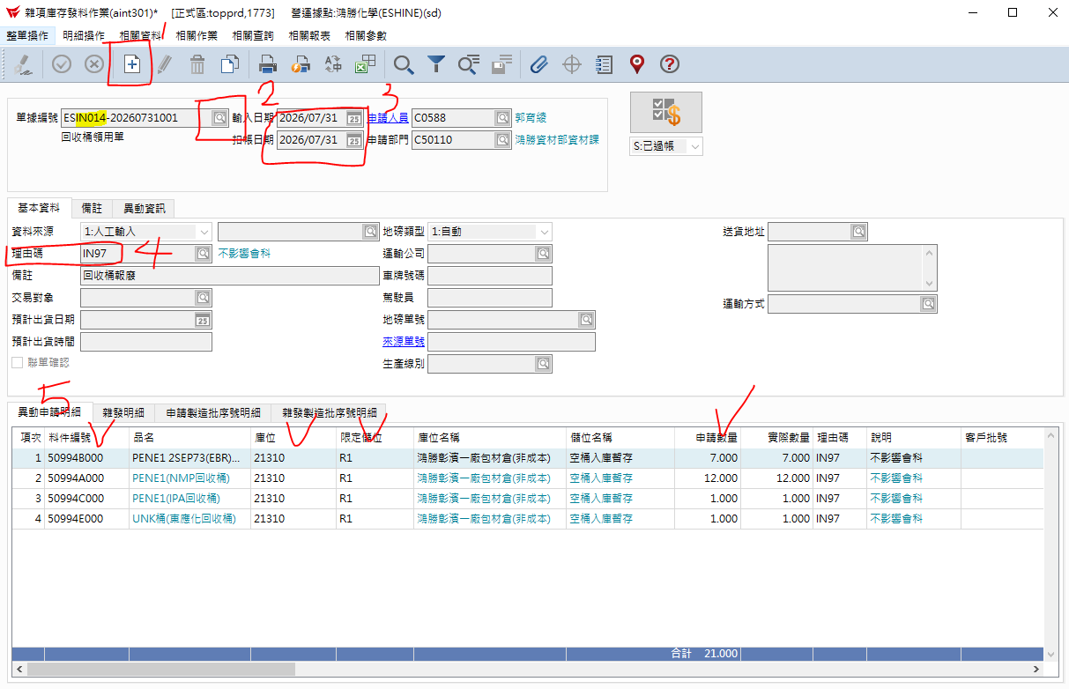

8.庫存異常變更
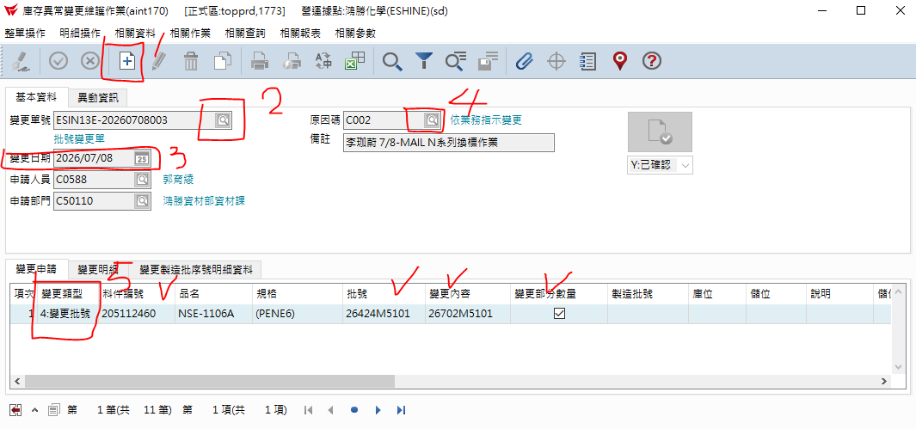

9.10.11.12.13盤點流程
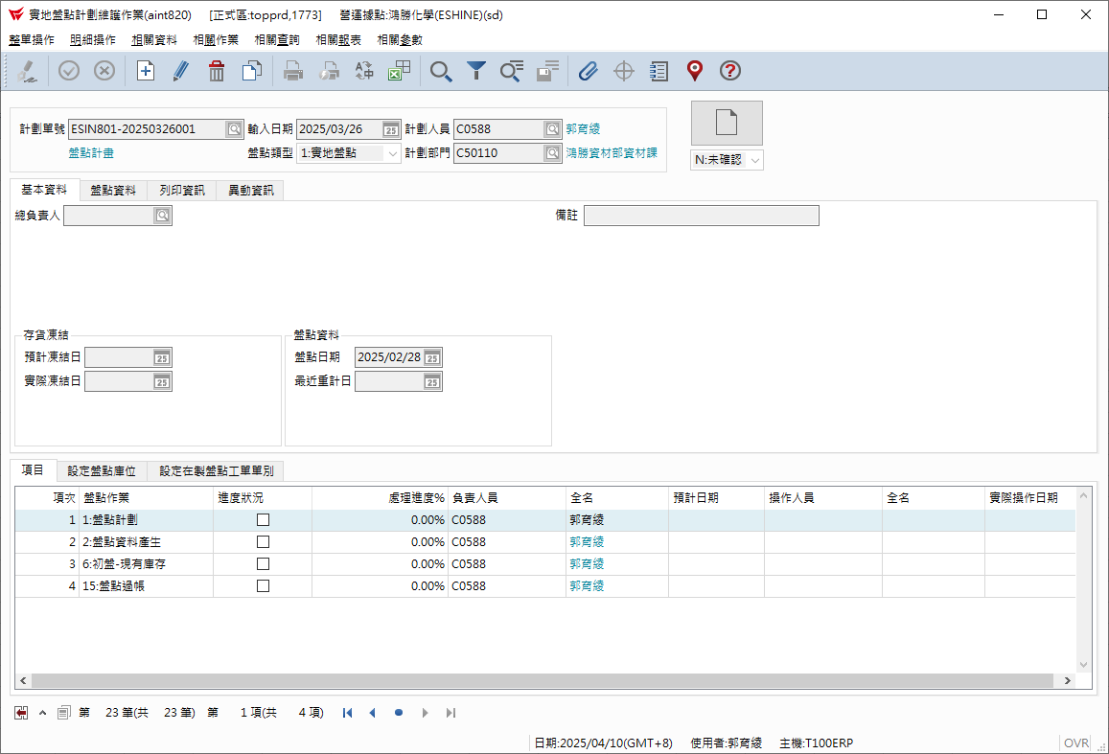
1.實地盤點計劃維護作業
aint820

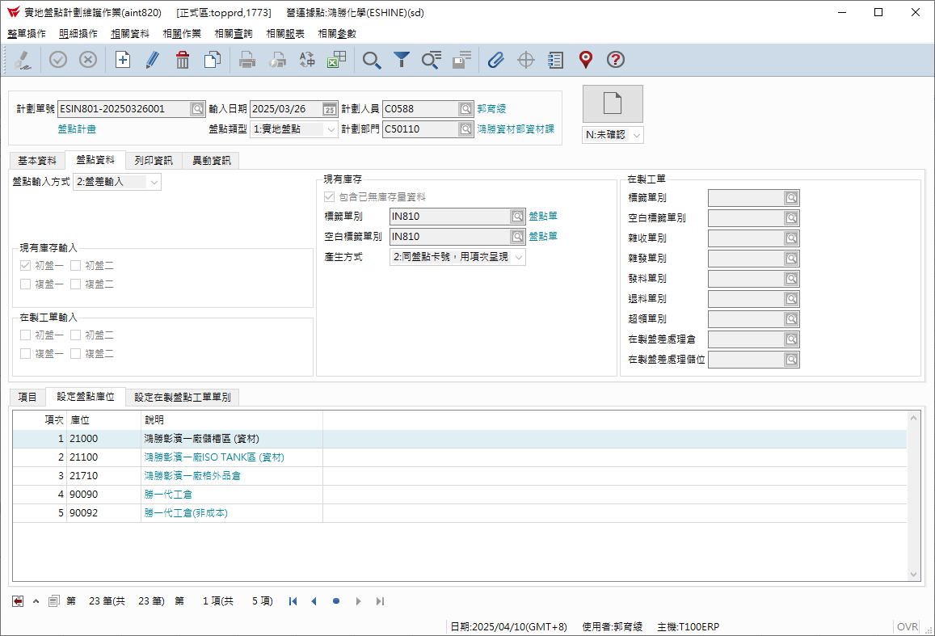

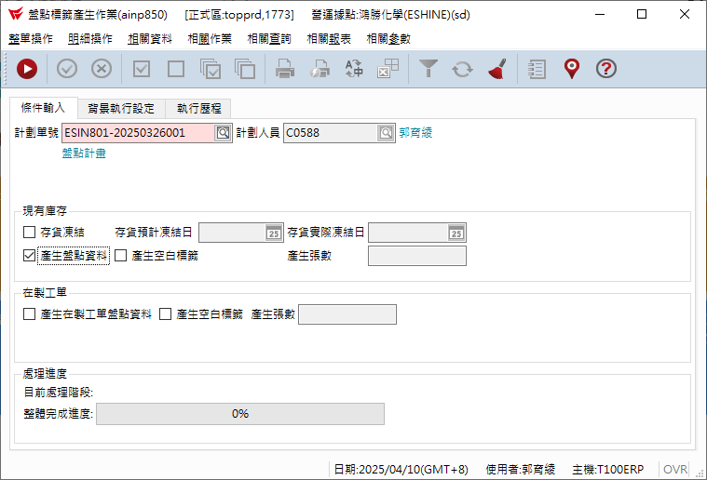
2.盤點標籤產生作業
ainp850

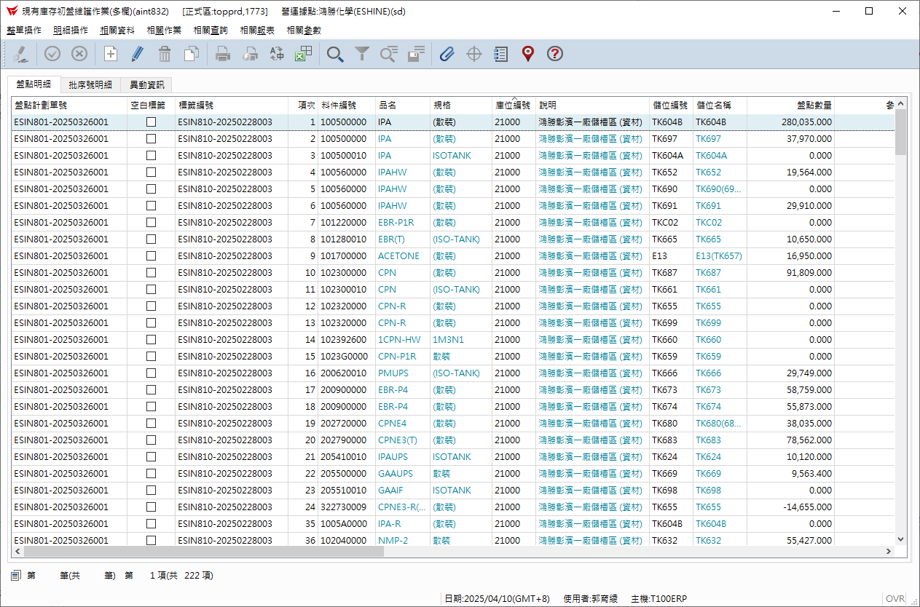
3.現有庫存初盤維護作業
aint832

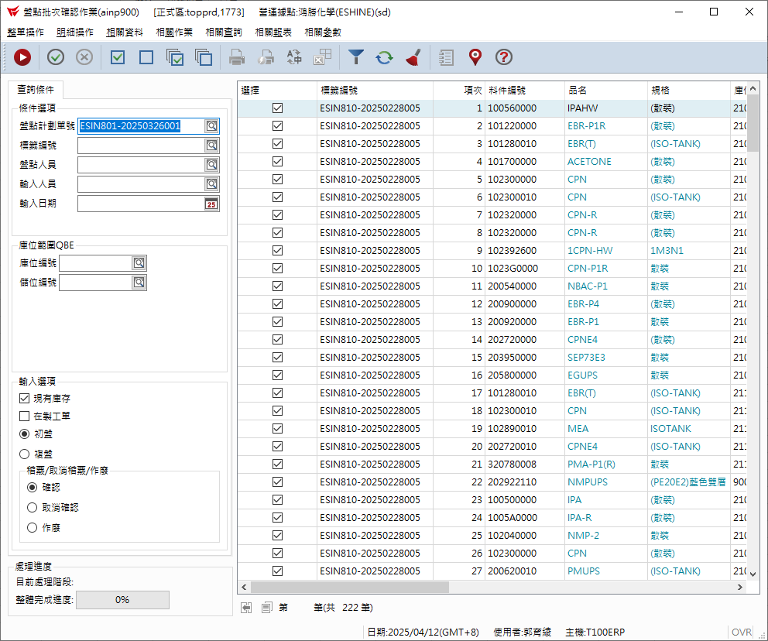
4.盤點批次確認作業
ainp900

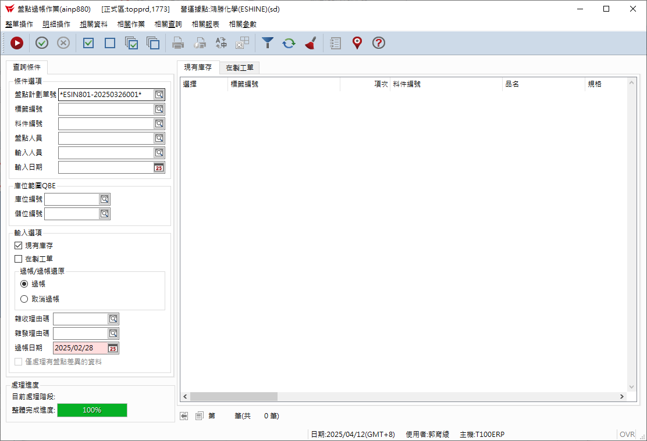
5.盤點過帳作業
ainp880

14.請購單維護
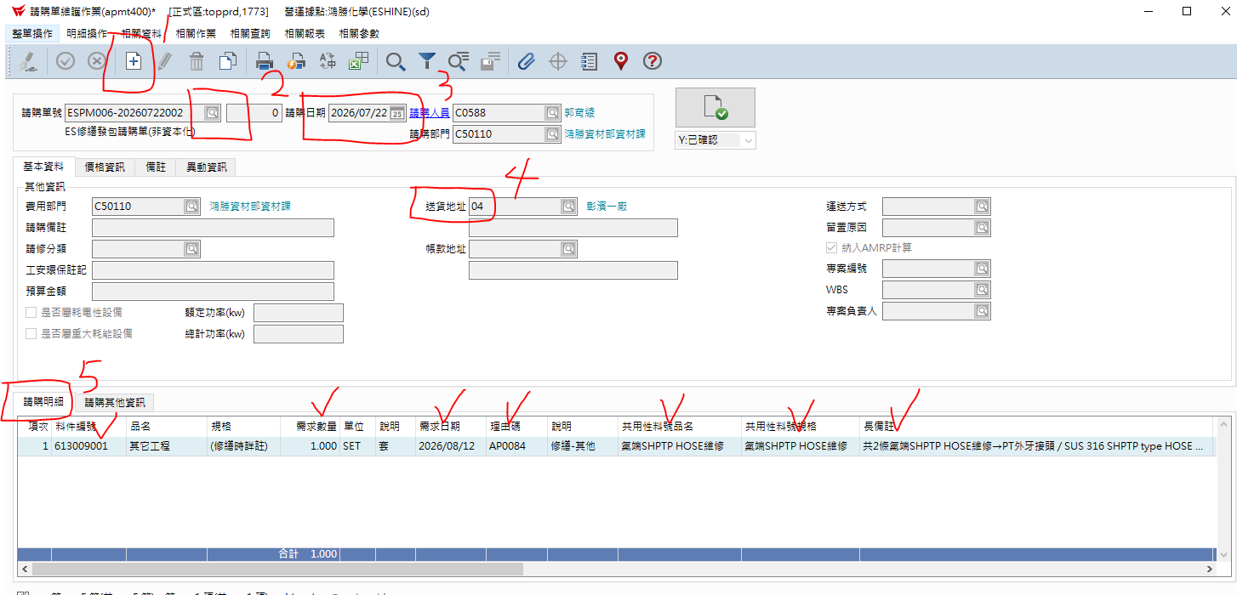
一、物料請購
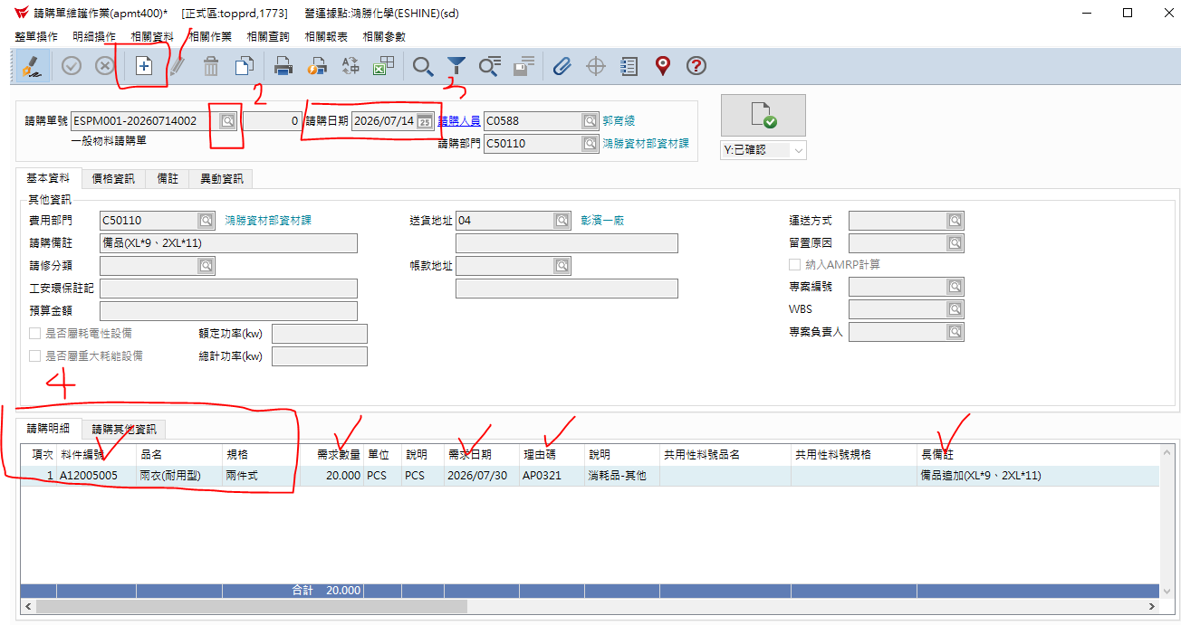

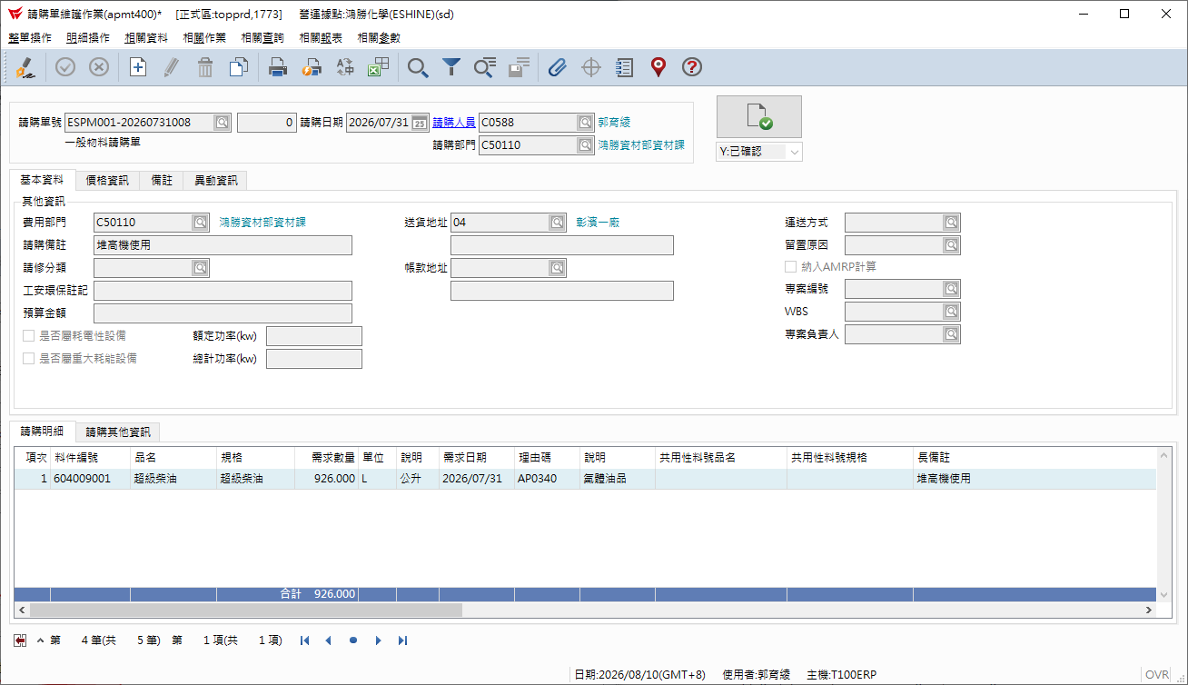

二、繕繕發包申請單

15.採購收貨入庫單維護
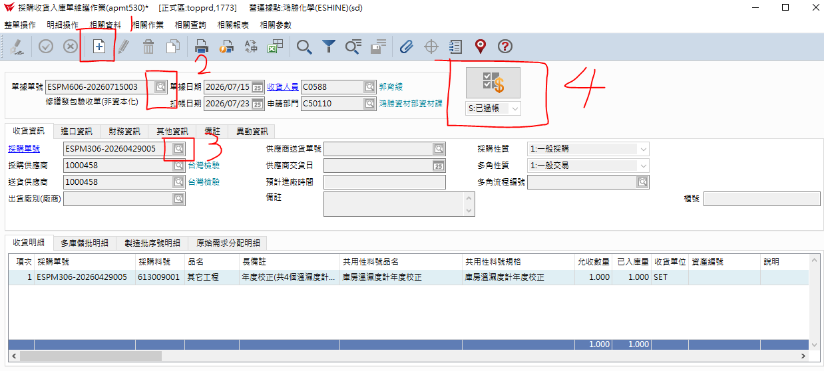
一、修繕發包單的驗收

16.其他應付單維護
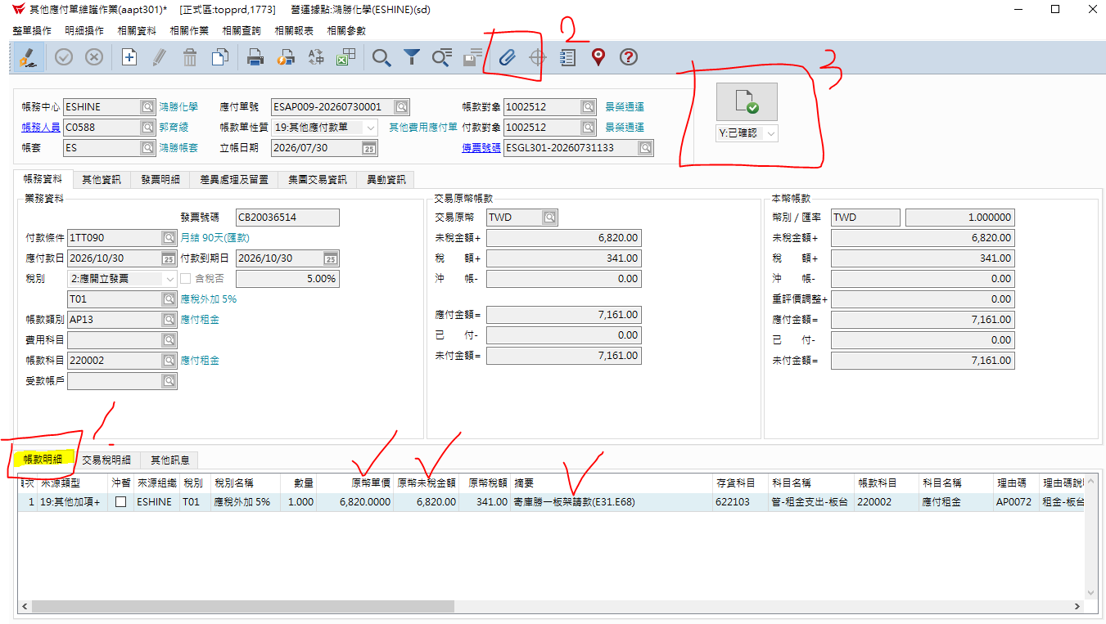
請款作業
單頭部份 | 1.按+新增 2.下拉式選AP009其他應付款單 3.帳款對象按下拉式選單去選廠商
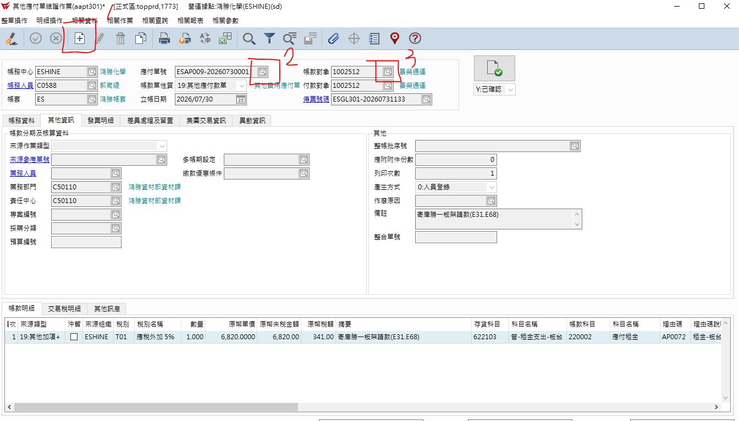

單中 1.先其他資訊填上備註

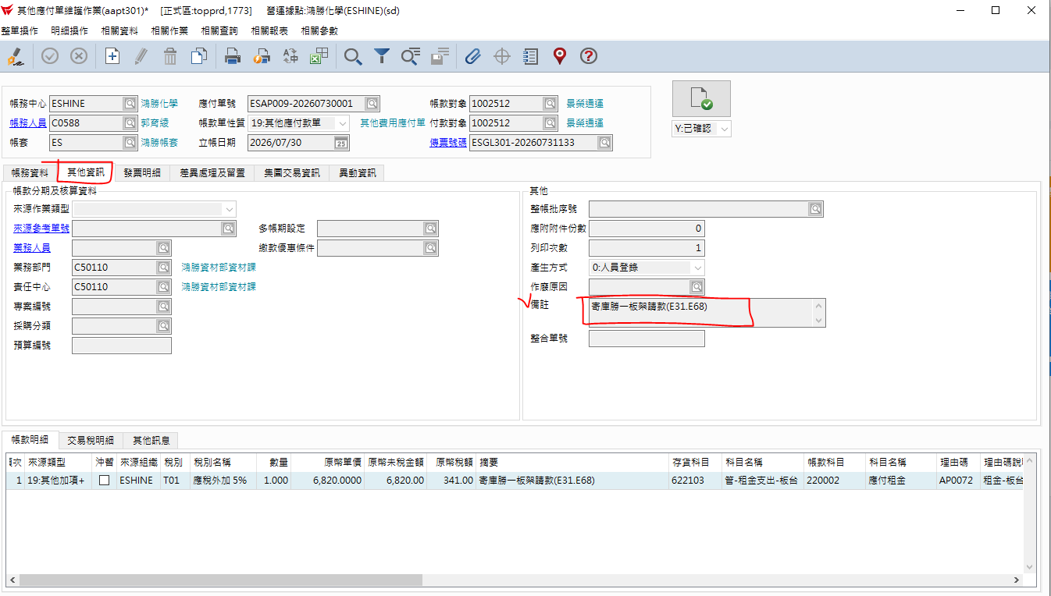

單中2 選發票明細 依序填入打勾部份
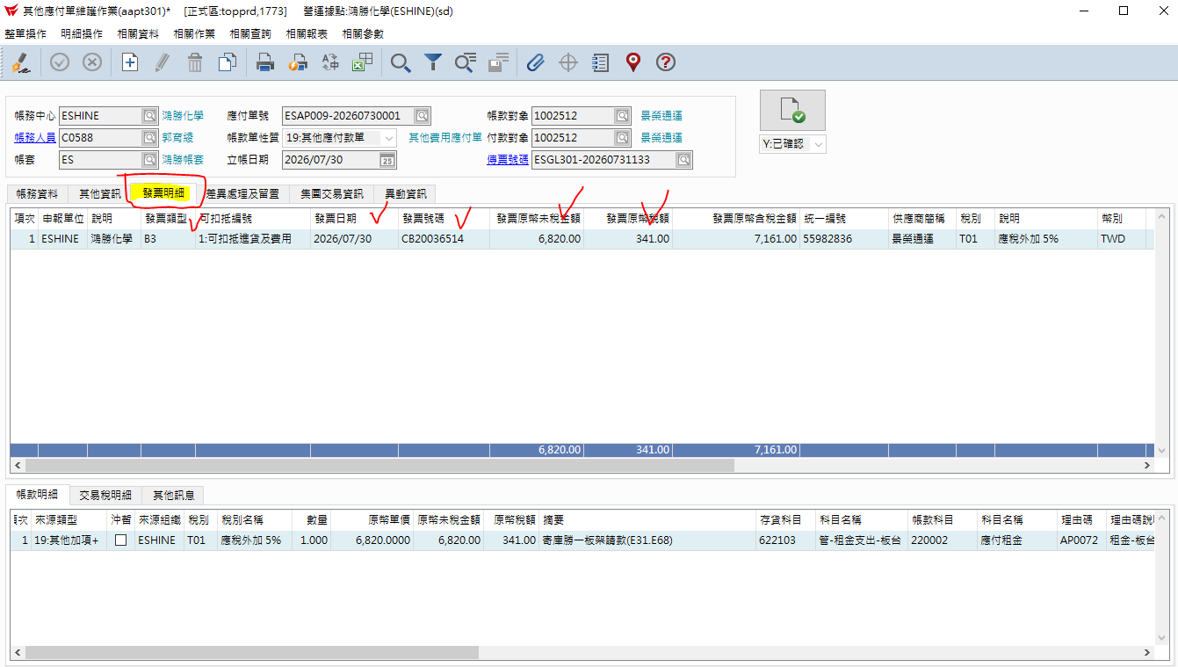

單身下 帳款明細 填寫打勾處完後，再按迴紋針附上廠商MAIL給我們的發票+明細。最後按確認。

17.工單結案
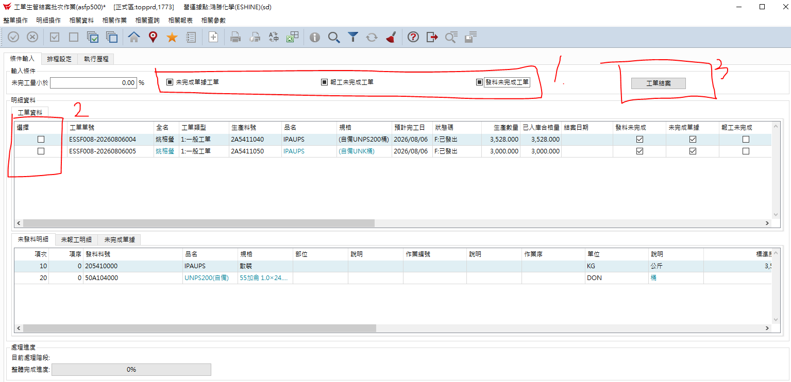
每月結帳前可先至結案批次查看是否有未結部份，若有就依序如下步驟處理，最後按工單結帳。

